关系图
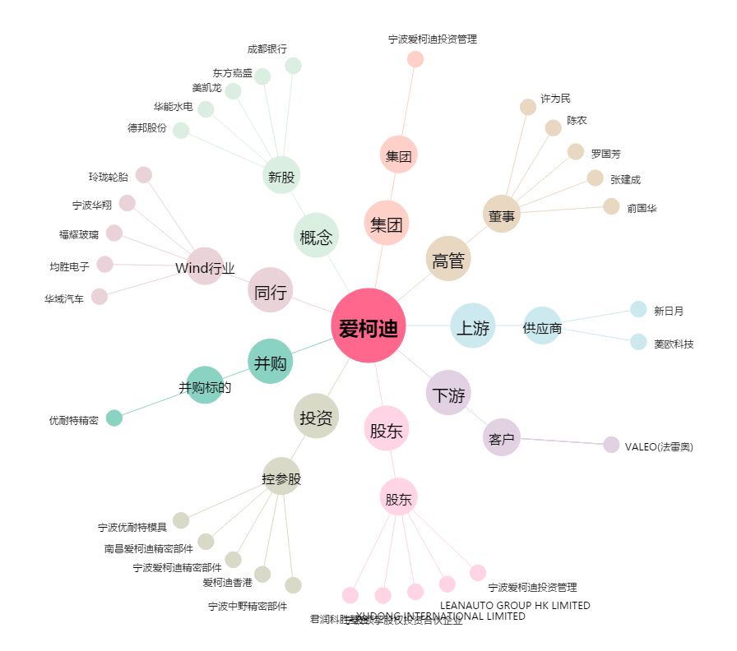
爱柯迪[600933.SH] - 关系概览图

